차트문제
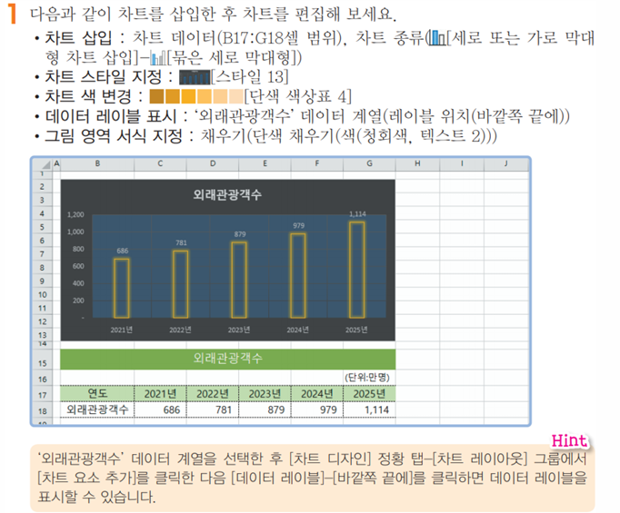

외래관광객수
 |  |  |  |  | (단위:만명)
연도 | 2021년 | 2022년 | 2023년 | 2024년 | 2025년
외래관광객수 | 686 | 781 | 879 | 979 | 1,114

부분합문제
신입사원 진급 심사결과

사원명 | 성별 | 부서명 | 필기 | 실기 | 면접
김영이 | 여자 | 기획부 | 90 | 92 | 69
구원옥 | 여자 | 관리부 | 62 | 70 | 71
허현진 | 남자 | 기획부 | 85 | 80 | 88
정은철 | 남자 | 관리부 | 94 | 90 | 92
김현우 | 남자 | 총무부 | 82 | 88 | 80
한지호 | 남자 | 기획부 | 66 | 69 | 72
김형석 | 남자 | 관리부 | 84 | 80 | 77
박지혜 | 여자 | 총무부 | 78 | 80 | 79
유현철 | 남자 | 기획부 | 80 | 91 | 80
이윤호 | 남자 | 관리부 | 90 | 80 | 85
양나은 | 여자 | 총무부 | 80 | 60 | 40
신영옥 | 여자 | 기획부 | 85 | 50 | 50
김옥진 | 여자 | 관리부 | 40 | 80 | 75
김도철 | 남자 | 총무부 | 50 | 85 | 60
정윤희 | 여자 | 기획부 | 75 | 75 | 80

